Sheet1
857k/pcs
34.280jt
972k/pcs
38.880jt
15k/cm
64jt
 |  | VENDOR
 |  | JESSIO | SATRYA | BAGUS
AKRILIK | 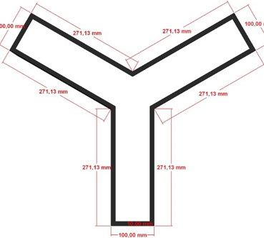
950k/m
15.010jt
15k/cm
23.700jt
950k/m
13.523.250jt
15k/cm
84jt
90-95k
GYPSUM | 